상품제안서
플레이고 F11 AAA건전지 초경량 휴대용 미니 선풍기 | 상품코드: F30742

 |  |  |  |  |  |  | 02-412-0044 | www.easy1.co.kr
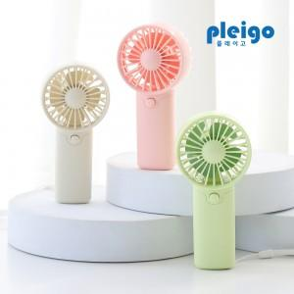

【상세/제작정보】 | 1박스 입수수량: 50개 1박스 택배비: 5000원

【인쇄/포장옵션】 | 레이저, 풀칼라 / 포장지포장

【공급단가】 | 수량 | 200~ | 500~ | 1,000~ | 3,000~ | 5,000~
*VAT별도 | 단가 | 2,270원 | 2,230원 | 2,180원 | 2,120원 | 2,090원

【상품 URL】 | https://dev.easy1.co.kr:443/src/goods_detail.php?gdno=30742

